상품제안서
스마트 엣지팝(알루미늄 스핀헤어) | 상품코드: S01253

 |  |  |  |  |  |  | 02-713-8555 | www.synergygift.co.kr
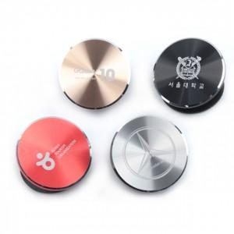

【상세/제작정보】 | 가볍고 견고한 초경량 압축알루미늄 합금의 광택을 살린 스마트폰 그립

【인쇄/포장옵션】 | 레이저 / 포장지포장

【공급단가】 | 수량 | 100~ | 500~ | 1,000~ | 2,000~ | 3,000~
*VAT별도 | 단가 | 3,100원 | 2,990원 | 2,870원 | 2,760원 | 2,690원

【상품 URL】 | https://www.synergygift.co.kr:443/src/goods_detail.php?gdno=5908

